Bilheteria_Manual
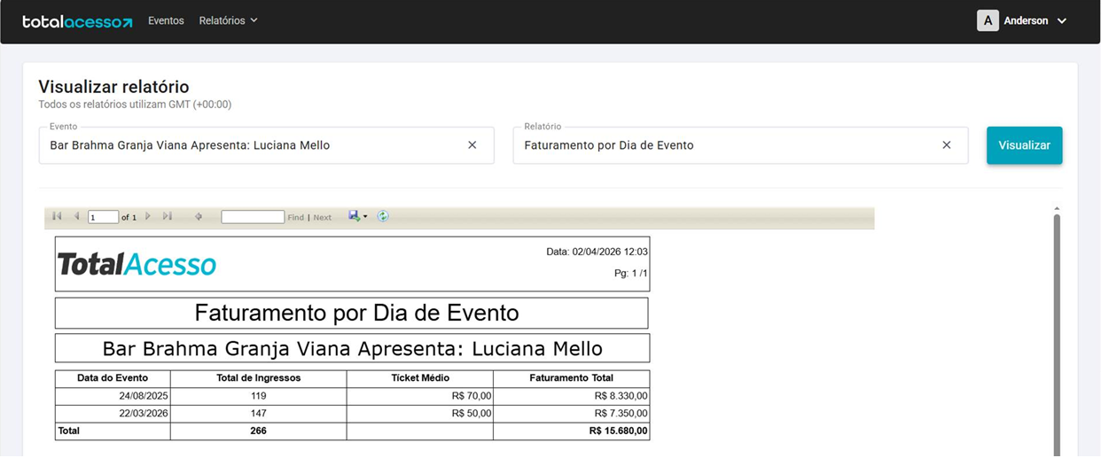
Relatório Total Acesso
Data | qtde | Valor Unit | Total | Projeto | Competência
2026-01-22 | 50 | R$ 30.00 | R$ 1,500.00 |  | Jan-26
2026-03-22 | 147 | R$ 50.00 | R$ 7,350.00 |  | Mar-26
2026-04-16 | 28 | R$ 30.00 | R$ 840.00 |  | Apr-26
 |  |  | R$ -
 |  |  | R$ -
 |  |  | R$ -
 |  |  | R$ -
 |  |  | R$ -
 |  |  | R$ -

Fiscal
BAR BRAHMA GRANJA VIANA

Descrição | % | 1 | 2 | 3 | 1º TRI | 4 | 5 | 6 | 2º TRI | 7 | 8 | 9 | 3º TRI | 10 | 11 | 12 | 4º TRI | Total
Receita Serviços |  | - | 14,800 | - | 14,799.99 | - | - | - | - | - | - | - | - | - | - | - | - | 14,799.99
Eventos Couvert |  | - | 7,800 | - | 7,800.00 | - | - | - | - | - | - | - | - | - | - | - | - | 7,800.00
Eventos Locações |  | - | 7,000 | - | 6,999.99 | - | - | - | - | - | - | - | - | - | - | - | - | 6,999.99
Eventos Rebate Fornecedores |  | - | - | - | - | - | - | - | - | - | - | - | - | - | - | - | - | -
Gifts |  | - | - | - | - | - | - | - | - | - | - | - | - | - | - | - | - | -
Receita Comércio |  | 651,564 | 692,965 | 594,158 | 1,938,687.58 | 454,063.71 | 569,377.23 | 161,078.85 | 1,184,519.79 | - | - | - | - | - | - | - | - | 3,123,207.37
Eventos A&B |  | - | 55,235 | - | 55,235.01 | - | - | - | - | - | - | - | - | - | - | - | - | 55,235.01
Serviço (Gorjeta) |  | 73,653 | 70,752 | 64,283 | 208,687.99 | 49,790 | 61,342 | 16,667 | 127,799.67 | - | - | - | - | - | - | - | - | 336,487.66
Alimentação |  | 286,992 | 282,746 | 268,856 | 838,592.72 | 224,210 | 255,160 | 80,548 | 559,916.94 | - | - | - | - | - | - | - | - | 1,398,509.66
Bebida |  | 278,580 | 258,250 | 227,298 | 764,128.62 | 168,823 | 227,546 | 53,657 | 450,025.70 | - | - | - | - | - | - | - | - | 1,214,154.32
Artístico (couvert/shows) |  | 52,820 | 56,545 | 50,125 | 159,490.00 | 25,280 | 40,125 | 5,290 | 70,695.00 | - | - | - | - | - | - | - | - | 230,185.00
Delivery |  | 33,172 | 40,190 | 47,879 | 121,241.23 | 35,751 | 46,547 | 21,585 | 103,882.15 | - | - | - | - | - | - | - | - | 225,123.38
Outras Receitas Não operacional |  | 675 | 702 | 729 | 2,106.00 | 756 | 783 | - | 1,539.00 | - | - | - | - | - | - | - | - | 3,645.00
Total receitas |  | 725,891.97 | 779,219.77 | 659,169.82 | 2,164,281.56 | 504,610.05 | 631,502.19 | 177,746.22 | 1,313,858.46 | - | - | - | - | - | - | - | - | 3,478,140.02

ISS | 5.00% | - | 740.00 | - | 740.00 | - | - | - | - | - | - | - | - | - | - | - | - | 740.00
PIS | 0.65% | 4,065.76 | 4,420.30 | 3,707.55 | 12,193.61 | 2,833.36 | 3,552.91 | 1,005.13 | 7,391.40 | - | - | - | - | - | - | - | - | 19,585.01
COFINS | 3.00% | 18,765.04 | 20,401.40 | 17,111.76 | 56,278.20 | 13,077.03 | 16,398.06 | 4,639.07 | 34,114.17 | - | - | - | - | - | - | - | - | 90,392.37
ICMS | 4.00% | 26,062.56 | 27,718.62 | 23,766.33 | 77,547.50 | 18,162.55 | 22,775.09 | 6,443.15 | 47,380.79 | - | - | - | - | - | - | - | - | 124,928.29

IRPJ s/ Serviço | 32.00% | - | 4,736.00 | - | 4,736.00 | - | - | - | - | - | - | - | - | - | - | - | - | 4,736.00
IRPJ s/ Comercio | 8.00% | 52,125.11 | 55,437.23 | 47,532.66 | 155,095.01 | 36,325.10 | 45,550.18 | 12,886.31 | 94,761.58 | - | - | - | - | - | - | - | - | 249,856.59
IRPJ Não operacional | 100.00% | 675.00 | 702.00 | 729.00 | 2,106.00 | 756.00 | 783.00 | - | 1,539.00 | - | - | - | - | - | - | - | - | 3,645.00
IRPJ Adicional | 10.00% |  |  |  | 10,193.70 |  |  |  | 3,630.06 |  |  |  | - |  |  |  | - | 13,823.76
IRPJ Total |  | 7,920.02 | 9,131.28 | 7,239.25 | 34,484.25 | 5,562.16 | 6,949.98 | 1,932.95 | 18,075.15 | - | - | - | - | - | - | - | - | 52,559.40

CSLL s/ Serviço | 32.00% | - | 426.24 | - | 426.24 | - | - | - | - | - | - | - | - | - | - | - | - | 426.24
CSLL s/ Comercio | 12.00% | 7,036.89 | 7,484.03 | 6,416.91 | 20,937.83 | 4,903.89 | 6,149.27 | 1,739.65 | 12,792.81 | - | - | - | - | - | - | - | - | 33,730.64
CSLL Não operacional | 100.00% | 60.75 | 63.18 | 65.61 | 189.54 | 68.04 | 70.47 | - | 138.51 | - | - | - | - | - | - | - | - | 328.05
CSLL Total |  | 7,097.64 | 7,973.45 | 6,482.52 | 21,553.61 | 4,971.93 | 6,219.74 | 1,739.65 | 12,931.32 | - | - | - | - | - | - | - | - | 34,484.93

Vencimento mensal dia 10 (ISS) |  | - | 740.00 | - | 740.00 | - | - | - | - | - | - | - | - | - | - | - | - | 740.00
Vencimento mensal dia 20 (ICMS) |  | 26,062.56 | 27,718.62 | 23,766.33 | 77,547.50 | 18,162.55 | 22,775.09 | 6,443.15 | 47,380.79 | - | - | - | - | - | - | - | - | 124,928.29
Vencimento mensal dia 25 (PIS E COFINS) |  | 22,830.80 | 24,821.71 | 20,819.31 | 68,471.81 | 15,910.39 | 19,950.98 | 5,644.20 | 41,505.57 | - | - | - | - | - | - | - | - | 109,977.39
Vencimento trimestral dia 30 (IRPJ E CSLL) |  |  |  |  | 56,037.86 |  |  |  | 31,006.47 |  |  |  | - |  |  |  | - | 87,044.33

Simulação de 2025 no Simples Nacional

Descrição | Valor - R$ | Acumulado 12 meses |  | Faixa | % | Resultado | Dedução | % | Valor recolhimento DAS | Valor recolhimento ICMS | Custo total - R$ | Obs
Jan-25 | 73,838
Feb-25 | 73,838
Mar-25 | 73,838
Apr-25 | 73,838
May-25 | 73,838
Jun-25 | 73,838
Jul-25 | 73,838
Aug-25 | 73,838
Sep-25 | 73,838
Oct-25 | 73,838
Nov-25 | 73,838
Dec-25 | 73,838
Jan-26 | 73,838 | 886,052 |  | 5ª | 14.30% | 126,705 | -87,300 | 4.45% | 3,283.79 | - | 3,283.79
Feb-26 | 87,037 | 886,052 |  | 5ª | 14.30% | 126,705 | -87,300 | 4.45% | 3,870.80 | - | 3,870.80
Mar-26 | 64,614 | 899,251 |  | 5ª | 14.30% | 128,593 | -87,300 | 4.59% | 2,967.01 | - | 2,967.01
Apr-26 | 67,515 | 890,027 |  | 5ª | 14.30% | 127,274 | -87,300 | 4.49% | 3,032.32 | - | 3,032.32
May-26 | 60,138 | 883,705 |  | 5ª | 14.30% | 126,370 | -87,300 | 4.42% | 2,658.79 | - | 2,658.79
Jun-26 | 110,497 | 870,005 |  | 5ª | 14.30% | 124,411 | -87,300 | 4.27% | 4,713.34 | - | 4,713.34
Jul-26 | 78,200 | 906,665 |  | 5ª | 14.30% | 129,653 | -87,300 | 4.67% | 3,652.96 | - | 3,652.96
Aug-26 | 78,200 | 911,027 |  | 5ª | 14.30% | 130,277 | -87,300 | 4.72% | 3,689.01 | - | 3,689.01
Sep-26 | 78,200 | 915,389 |  | 5ª | 14.30% | 130,901 | -87,300 | 4.76% | 3,724.72 | - | 3,724.72
Oct-26 | 78,200 | 919,752 |  | 5ª | 14.30% | 131,524 | -87,300 | 4.81% | 3,760.10 | - | 3,760.10
Nov-26 | 78,200 | 924,114 |  | 5ª | 14.30% | 132,148 | -87,300 | 4.85% | 3,795.13 | - | 3,795.13
Dec-26 | 78,200 | 928,476 |  | 5ª | 14.30% | 132,772 | -87,300 | 4.90% | 3,829.84 | - | 3,829.84
 | 932,839 |  |  |  |  |  |  |  | 42,977.81 | - | 42,977.81
 |  |  |  |  |  |  |  |  |  |  | 4.61% | Alíquota efetiva

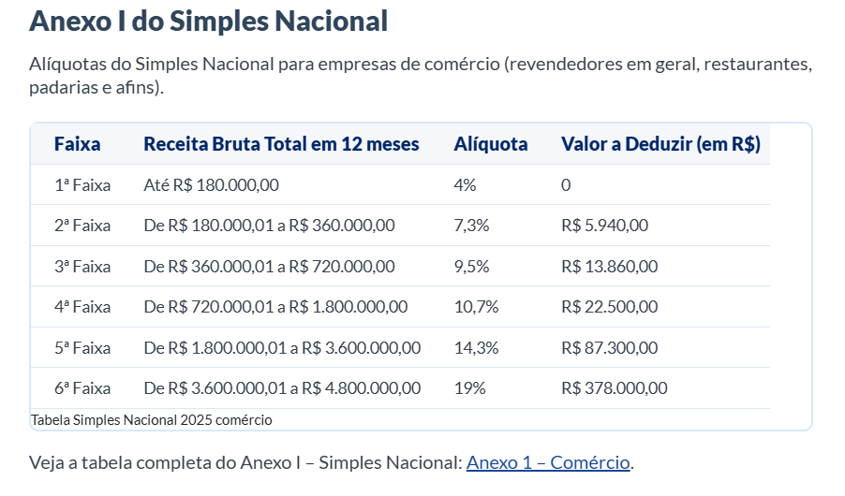
R$ - | R$ 180,000.00 | 4% | 1ª
R$ 180,001.00 | R$ 360,000.00 | 7.30% | 2ª
R$ 360,001.00 | R$ 720,000.00 | 9.50% | 3ª
R$ 720,001.00 | R$ 1,800,000.00 | 10.70% | 4ª
R$ 1,800,001.00 | R$ 3,600,000.00 | 14.30% | 5ª
R$ 3,600,001.00 | R$ 4,800,001.00 | 19% | 6ª

